All Stocks Analysis
All Stocks (2018)

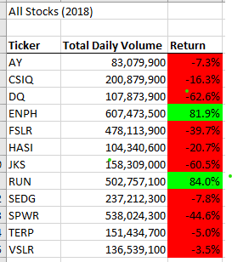
Ticker | Total Daily Volume | Return

VSLR | 136,539,100 | 3.7%

